상품제안서
스트라이프 심플 문모기장(브라운) (90x210cm) 현관모기장 | 상품코드: F26601

 |  |  |  |  |  |  | 02-412-0044 | www.easy1.co.kr
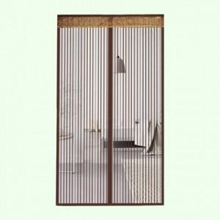

【상세/제작정보】

【인쇄/포장옵션】 | / 포장불가능

【공급단가】 | 수량 | 50~ | 100~ | 500~ | 1,000~ | 2,000~
*VAT별도 | 단가 | 9,460원 | 9,310원 | 9,080원 | 8,850원 | 8,700원

【상품 URL】 | http://www.easy1.co.kr/src/goods_detail.php?gdno=26601

